상품제안서
캘러웨이 크롬소프트 트리플트랙 6구 높이조절티+볼마커세트 | 상품코드: S46254

 |  |  |  |  |  |  | 02-713-8555 | www.synergygift.co.kr
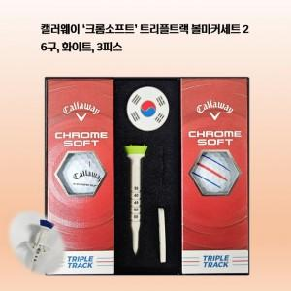

【상세/제작정보】

【인쇄/포장옵션】 | 에폭시, 볼 컬러인쇄 / 포장지포장

【공급단가】 | 수량 | 30~ | 100~ | 300~ | 500~ | 1,000~
*VAT별도 | 단가 | 41,870원 | 40,870원 | 39,190원 | 38,190원 | 37,180원

【상품 URL】 | https://www.synergygift.co.kr:443/src/goods_detail.php?gdno=46254

